1GD-FR-0020
 |  |  |  |  |  | PROCESO DE GESTIÓN DOCUMENTAL |  |  |  |  |  |  |  |  | POLICÍA NACIONAL
Código:1GD-FR-0020
Fecha: 04/07/2018 |  |  |  |  |  | DIAGNÓSTICO INTEGRAL PARA LOS ARCHIVOS DE LA POLICÍA NACIONAL
Versión: 0

CIUDAD: San Sebastián de Mariquita - Tolima |  |  |  |  |  |  |  |  | FECHA ELABORACIÓN DEL DIAGNÓSTICO |  |  |  |  |  |  | 12 |  | 12 |  | 2023
RESPONSABLE DEL DILIGENCIAMIENTO:
A. IDENTIFICACIÓN
CÓDIGO Y NOMBRE DE LA UNIDAD: 4,14,17 Escuela de Aviación Policial
FECHA DE CREACIÓN DE LA UNIDAD: 28 de agosto del 2012 |  |  |  |  |  |  |  |  | ACTO ADMINISTRATIVO DE CREACIÓN DE LA UNIDAD: Resolución No. 05884 de Noviembre 28 de 1996
DIRECCIÓN DE LA UNIDAD: Contiguo Aeropuerto “José Celestino Mutis” |  |  |  |  |  |  |  |  | ACTO ADMINISTRATIVO VIGENTE DE LA UNIDAD: Resolución No. 05884 de Noviembre 28 de 1996
CORREO ELECTRÓNICO DE LA UNIDAD: esavi.guged@policia.gov.co |  |  |  |  |  |  |  |  | TELÉFONO: (601) 5159000 Ext. 24204 |  |  |  |  |  |  |  | IP: 24204
A.1 DIRECTOR, COMANDANTE O JEFE DE LA UNIDAD:
NOMBRE:
GRADO: |  | Teniente Coronel
CARGO: |  | Director Escuela
TIEMPO EN EL CARGO: |  |  | 1 año, 1 mes , 10 dias
A.2 ADMINISTRACIÓN DEL ARCHIVO
Jefe Grupo de Gestión Documental
NOMBRES Y APELLIDOS: |  |  |  |  |  |  |  |  | CAPACITACIÓN O CURSOS EN GESTIÓN DOCUMENTAL Y ARCHIVÍSTICA
GRADO: Subintendente |  |  |  |  |  |  |  |  | 1 | CURSO CONTROL DE ARCHIVOS Y DOCUMENTOS - INSTITUTO SUDAMERICANO DE FORMACION PROFESIONAL
CARGO: Jefe Grupo de Gestión Documental |  |  |  |  |  |  |  |  | 2
TIEMPO EN EL PROCESO DE GESTIÓN DOCUMENTAL |  |  |  |  |  |  |  |  | 3
TIEMPO EN LA INSTITUCIÓN |  |  |  |  |  |  |  |  | 4
CORREO INSTITUCIONAL: |  |  |  |  |  |  |  |  | 5
No. CELULAR: |  |  |  |  |  |  |  |  | 6
No IP DE LA OFICINA Y/O GRUPO: 24204 |  |  |  |  |  |  |  |  | 7
CONDICIÓN MÉDICO LABORAL: |  |  |  |  |  |  |  |  | 8
Funciones del Jefe Grupo de Gestión Documental
1 | Brindar la información que corresponda de acuerdo a la naturaleza del cargo, a quien la requiera, siguiendo los lineamientos de la normativa establecida.
2 | Implementar el sistema de gestión integral de acuerdo con los lineamientos institucionales, efectuando mejora continua en los procesos que lo requieran
3 | Realizar las actividades establecidas en la gestión documental, aplicando la normativa vigente.
4 | Realizar las actividades establecidas para la implementación del sistema de gestión ambiental en la Policía Nacional.
5 | Guardar la reserva y confidencialidad de los documentos e información que sea de su conocimiento dentro del cumplimiento de sus funciones
6 | Dar buen uso a los elementos asignados bajo su responsabilidad, con el fin de mantenerlos disponibles para el servicio y las demás que le sean asignadas de acuerdo con la ley, los reglamentos o la naturaleza de su cargo.
Responsable Archivo Central
NOMBRES Y APELLIDOS: |  |  |  |  |  |  |  |  | CAPACITACIÓN O CURSOS EN GESTIÓN DOCUMENTAL Y ARCHIVÍSTICA
GRADO: Agente |  |  |  |  |  |  |  |  | 1 | Curso gestión documental-DINAE
CARGO: Auxiliar de archivo |  |  |  |  |  |  |  |  | 2 | Curso organización documental en el entorno laboral
TIEMPO EN EL PROCESO DE GESTIÓN DOCUMENTAL |  |  |  |  |  |  |  |  | 3
TIEMPO EN LA INSTITUCIÓN |  |  |  |  |  |  |  |  | 4
CORREO INSTITUCIONAL: |  |  |  |  |  |  |  |  | 5
No. CELULAR: |  |  |  |  |  |  |  |  | 6
No IP DE LA OFICINA Y/O GRUPO: 30056 |  |  |  |  |  |  |  |  | 7
CONDICIÓN MÉDICO LABORAL: |  |  |  |  |  |  |  |  | 8
Funciones del Responsable Archivo Central
1 | Ejecutar los lineamientos establecidos para la revisión y organización de las transferencias documentales que son recibidas para garantizar la disponibilidad de la información cuando sea solicitada.
2 | Realizar el monitoreo de las condiciones medio ambientales establecidas para la conservación de la documentación en sus diferentes formatos para evitar la pérdida de información por contaminación del acervo documental.
TALENTO HUMANO
GRADO | APELLIDOS Y NOMBRES |  |  |  | CÉDULA | CARGO ACTUAL | No. De Celular | TIEMPO DE SERVICIO EN LA UNIDAD |  |  | TIEMPO EN EL PROCESO DE GESTIÓN DOCUMENTAL |  |  | NIVEL ACADÉMICO |  |  |  |  | CONDICIÓN MÉDICO LABORAL
 |  |  |  |  |  |  |  | Años | Meses | Días | Años | Meses | Días
SI |  |  |  |  |  | Jefe grupo gestion documental |  |  |  |  |  |  |  | Técnico en servicio de policía
AG. |  |  |  |  |  | Auxiliar de archivo |  |  |  |  |  |  |  | Técnico en servicio de policía

A.3 NIVEL Y TIPO DE ARCHIVO
NIVEL DE LA UNIDAD |  |  |  |  | Asesor |  | Control |  | Operativo |  |  |  | Administrativo |  |  |  |  | Docente
 |  |  |  |  |  |  |  |  |  |  |  |  |  |  |  |  |  | Docente
JURISDICCIÓN |  |  |  |  | Dirección |  |  | Oficina Asesora |  |  | Región |  | Metropolitana |  | Departamento |  |  | Escuela de Policía |  |  | Centro de Instrucción
 |  |  |  |  |  |  |  |  |  |  |  |  |  |  |  |  |  | Escuela de Aviacion Policial
MISIÓN DE LA UNIDAD |  |  |  |  | La Escuela de Aviación Policial, tiene como misión especializar, capacitar y entrenar personal de la Policía Nacional, personal activo de las Fuerzas Militares de Colombia y entidades análogas de Latinoamérica en actividades aeronáuticas, a través de las funciones de docencia, investigación y proyección social, soportada en el humanismo, contribuyendo al normal desarrollo de las operaciones aéreas, en apoyo a la convivencia y seguridad ciudadana de Colombia
SISTEMA DE ARCHIVO |  |  |  |  | Centralizado |  |  |  |  |  |  | Descentralizado
 |  |  |  |  | Archivo central e intermedio
CLASES DE ARCHIVOS |  |  |  |  | Archivo de Gestión |  | Archivo de Central |  | Archivo Intermedio |  |  | Archivo Histórico |  |  | Número de Depósitos
 |  |  |  |  | X |  | X |  | X |  |  |  |  |  | 1
NUMERO DE DEPENDENCIAS |  |  |  |  | Operativas |  |  |  |  |  |  |  | Administrativas
 |  |  |  |  |  |  |  |  |  |  |  |  | 21
SERVICIOS QUE PRESTA |  |  |  |  | EL GRUPO DE GESTIÓN DOCUMENTAL - ARCHIVO CENTRAL PRESTA LOS SIGUIENTES SERVICIOS
 |  |  |  |  | 1 | Asesorías y Acompañamientos |  |  |  |  | Periodicidad |  | Semanal | Cantidad |  | 21 | Origen |  | Interno
 |  |  |  |  | 2 | Respuesta Derechos de Petición |  |  |  |  |  |  | Mensual |  |  | 1 |  |  | Interno
 |  |  |  |  | 3 | Prestamos y Consultas de Documentos |  |  |  |  |  |  | Mensual |  |  | 1 |  |  | Interno
 |  |  |  |  | 4 | Requerimientos / Solicitudes |  |  |  |  |  |  | Semanal |  |  | 21 |  |  | Interno
 |  |  |  |  | 5 | Transferencias Documentales |  |  |  |  |  |  | Mensual |  |  | 2 |  |  | Interno
 |  |  |  |  | PROCESOS TÉCNICOS DE REPROGRAFÍA DESARROLLADOS
 |  |  |  |  | DIGITALIZACIÓN | Unidad de Conservación | Periodicidad | Cantidad | MICROFILMACIÓN |  |  | Soporte |  |  |  | Periodicidad |  |  | Cantidad
 |  |  |  |  |  | No aplica | No aplica | No aplica |  |  |  | No aplica |  |  |  | No aplica |  |  | No aplica
 |  |  |  |  |  | Almacenamiento y Administración
 |  |  |  |  |  | No aplica
A.4 PRESUPUESTO ANUAL DEL ARCHIVO
PROPIO: No |  |  |  |  |  | ASIGNADO POR LA DEPENDENCIA: $8,000,000 |  |  |  | SEGÚN NECESIDADES: $8,000,000 |  |  |  |  |  |  | OTRO: ________________________________________
ASIGNACIÓN DE RUBROS PARA EL ARCHIVO: $8.134.000 numeracion de los contratos por asignar
Materiales de consumo: Cajas-carpetas-papel por asignar numeracion, valor 1,000,000
Personal: No aplica
Proceso de Reprografía (Digitalización o Microfilmación) (Insumos) No aplica
...
B. Inspección y mantenimiento de sistemas de almacenamiento e instalaciones físicas |  |  |  |  |  | Archivo de gestión, archivo central |  |  | Evaluar periódicamente el estado de conservación de los materiales constructivos de las instalaciones o edificio, estantería y mobiliario. Identificar factores de alteración, redes de energía, conducción de agua, materiales inflamables, focos de suciedad o materiales que acumulen polvo o mugre. |  |  | 1GD-FR-0012 SEGUIMIENTO A LOS PROGRAMAS DEL SISTEMA INTEGRADO DE CONSERVACIÓN- GS-2023-003556-ESAVI I Semestre
C. Saneamiento ambiental: desinfección, desratización y desinsectación |  |  |  |  |  | Archivo de gestión, archivo central |  |  | Limpieza, Desinfección, Control de Plagas |  |  | 1GD-FR-0012 SEGUIMIENTO A LOS PROGRAMAS DEL SISTEMA INTEGRADO DE CONSERVACIÓN- GS-2023-003556-ESAVI I Semestre
D. Monitoreo y control de condiciones ambientales |  |  |  |  |  | Archivo central |  |  | Control de Condiciones Ambientales |  |  | 1GD-FR-0012 SEGUIMIENTO A LOS PROGRAMAS DEL SISTEMA INTEGRADO DE CONSERVACIÓN- GS-2023-003556-ESAVI I Semestre
E. Almacenamiento y re-almacenamiento |  |  |  |  |  | Archivo de gestión, archivo central |  |  | Actividades sobre el material para la producción documental y almacenamiento |  |  | 1GD-FR-0012 SEGUIMIENTO A LOS PROGRAMAS DEL SISTEMA INTEGRADO DE CONSERVACIÓN- GS-2023-003556-ESAVI I Semestre
F. Prevención de emergencias y atención de desastres. |  |  |  |  |  | Archivo de gestión, archivo central |  |  | Sensibilización, prevención de emergencias y atención de desastres en archivos |  |  | 1GD-FR-0012 SEGUIMIENTO A LOS PROGRAMAS DEL SISTEMA INTEGRADO DE CONSERVACIÓN- GS-2023-003556-ESAVI I Semestre
PLAN DE CONSERVACIÓN PREVENTIVA
Programa |  |  |  |  |  | Clase de Archivo |  |  | Actividad |  |  | Evidencia
A. Preservación digitla a largo plazo |  |  |  |  |  | No aplica |  |  | No aplica |  |  | No aplica
EVIDENCIA FOTOGRÁFICA
SE DEBERÁ ANEXAR FOTOGRAFÍAS QUE DEN CUANTA DE LAS CONDICIONES DE ORGANIZACIÓN, ADMINISTRACIÓN, CUSTODIA Y CONSERVACIÓN DE LOS ACERVOS DOCUMENTALES
Plan de conservación de preventiva
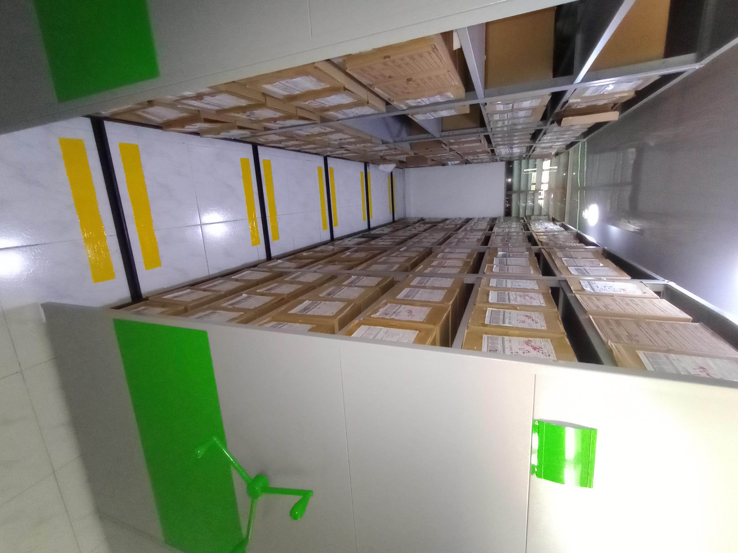

Fecha de Elaboración |  |  | 12 | 12 | 2023 |  | Fecha de Elaboración |  | 12 | 12 | 2023
Diagnostico Elaborado por: |  |  | SI. |  |  |  | Jefe Grupo de Gestión Documental |  | SI.
 |  |  | Grado Nombres y Apellidos |  |  |  |  |  | Grado Nombres y Apellidos

Firma |  |  |  |  |  |  | Firma

